Sheet1
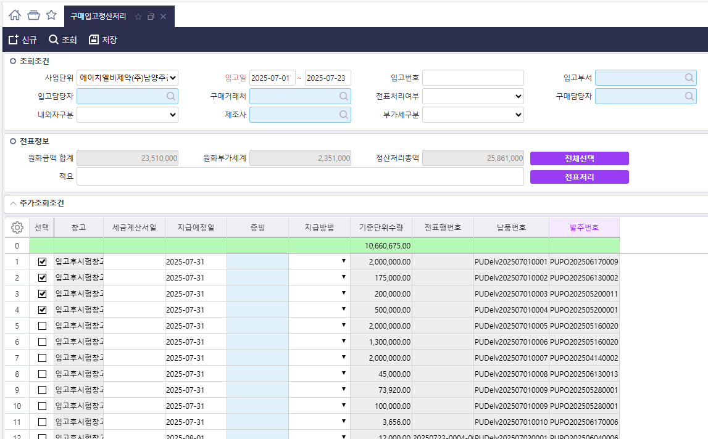
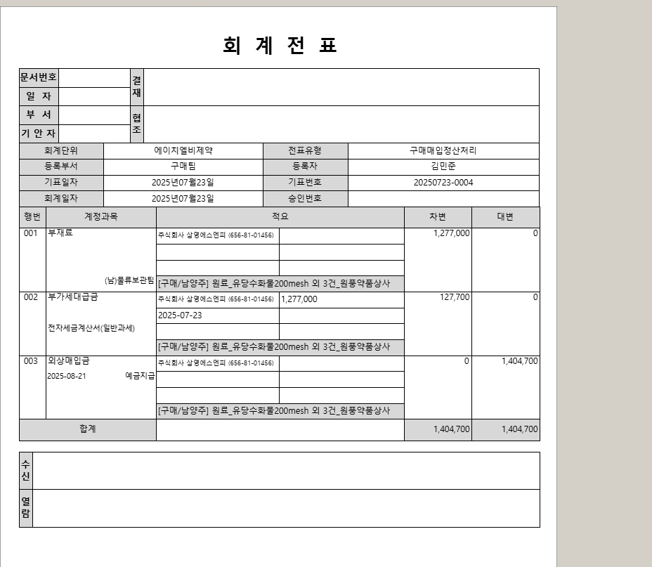
*결제상신 양식에 세부항목 조회내역 추가
개발 가능여부 문의 건
구매입고정산처리 화면에서 전표를 상신시 첨부의 그림과 같이 항목을 합산하여 전표처리 하고 있습니다.
상세항목을 다음장 출력물에 추가하여 표시할수 있는지
결재상신시 세트로 처리가 가능한지 문의 드립니다.

품목별 원하는 입고내역이 출력물 다음장에 추가 됨

